Alytaus
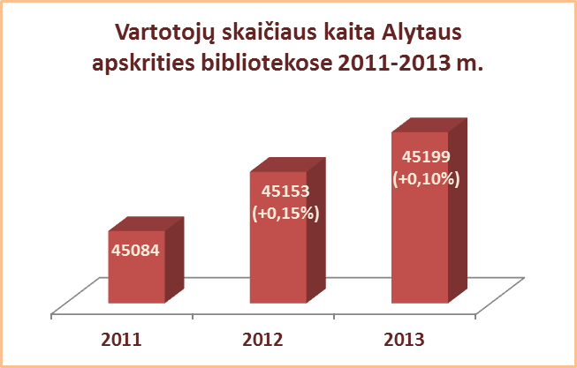
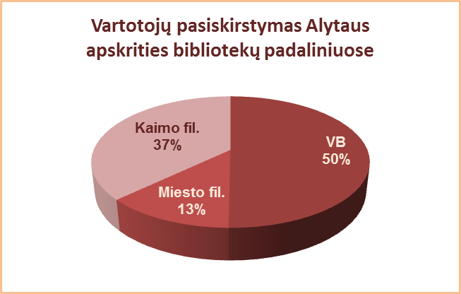
3.2. ALYTAUS APSKRITIES SAVIVALDYBIŲ VIEŠŲJŲ BIBLIOTEKŲ VARTOTOJŲ SKAIČIUS 2012-2013 M.

Eil. Nr. | Savivaldybių | SVB tinklo bibliotekose |  |  | 2012 | Skirtumas | VB |  |  | 2012 | Skirtumas | Miesto fil. |  |  | 2012 | Skirtumas | Kaimo fil. |  |  | 2012 | Skirtumas
 | viešosios | 2013 |  |  |  |  | 2013 |  |  |  |  | 2013 |  |  |  |  | 2013
 | bibliotekos | Iš viso | Perreg. | Nauji |  |  | Iš viso | Perreg. | Nauji |  |  | Iš viso | Perreg. | Nauji |  |  | Iš viso | Perreg. | Nauji
1 | Alytaus m. | 8479 | 6764 | 1715 | 8448 | 31 | 5544 | 4428 | 1116 | 5555 | -11 | 2935 | 2336 | 599 | 2893 | 42 | x | x | x | x | x
2 | Alytaus r. | 14135 | 12762 | 1373 | 13988 | 147 | 6768 | 6116 | 652 | 6689 | 79 | 1359 | 1262 | 97 | 1306 | 53 | 6008 | 5384 | 624 | 5993 | 15
3 | Druskininkai | 6917 | 4510 | 2407 | 6740 | 177 | 4826 | 2774 | 2052 | 4705 | 121 | 873 | 625 | 248 | 852 | 21 | 1218 | 1111 | 107 | 1183 | 35
4 | Lazdijai | 6553 | 5544 | 1009 | 6891 | -338 | 1824 | 1445 | 379 | 1839 | -15 | 592 | 346 | 246 | 604 | -12 | 4137 | 3753 | 384 | 4448 | -311
5 | Varėna | 9115 | 7981 | 1134 | 9086 | 29 | 3723 | 3191 | 532 | 3732 | -9 | x | x | x | x | x | 5392 | 4790 | 602 | 5354 | 38
 | Iš viso: | 45199 | 37561 | 7638 | 45153 | 46 | 22685 | 17954 | 4731 | 22520 | 165 | 5759 | 4569 | 1190 | 5655 | 104 | 16755 | 15038 | 1717 | 16978 | -223

Vilniaus
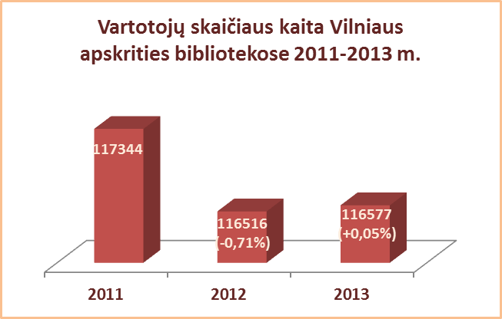
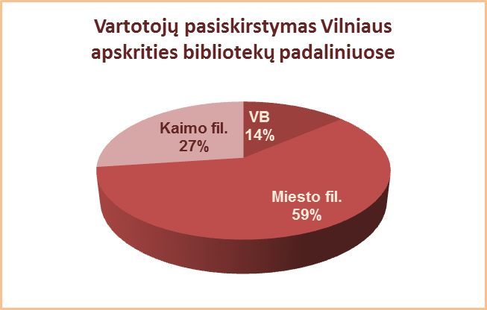
3.2. VILNIAUS APSKRITIES SAVIVALDYBIŲ VIEŠŲJŲ BIBLIOTEKŲ VARTOTOJŲ SKAIČIUS 2012-2013 M.

Eil. Nr. | Savivaldybių | SVB tinklo bibliotekose |  |  | 2012 | Skirtu-mas | VB |  |  | 2012 | Skirtu-mas | Miesto fil. |  |  | 2012 | Skirtu-mas | Kaimo fil. |  |  | 2012 | Skirtu-mas
 | viešosios | 2013 |  |  |  |  | 2013 |  |  |  |  | 2013 |  |  |  |  | 2013
 | bibliotekos | Iš viso | Perreg. | Nauji |  |  | Iš viso | Perreg. | Nauji |  |  | Iš viso | Perreg. | Nauji |  |  | Iš viso | Perreg. | Nauji
1 | Elektrėnai | 7829 | 6734 | 1095 | 7760 | 69 | 3994 | 3524 | 470 | 3905 | 89 | 1704 | 1483 | 221 | 1583 | 121 | 2131 | 1727 | 404 | 2272 | -141
2 | Šalčininkai | 9893 | 8639 | 1254 | 9880 | 13 | 2017 | 1699 | 318 | 1949 | 68 | 1504 | 1331 | 173 | 1566 | -62 | 6372 | 5609 | 763 | 6365 | 7
3 | Širvintos | 4945 | 4333 | 612 | 4847 | 98 | 1703 | 1528 | 175 | 1707 | -4 | x | x | x | x | x | 3242 | 2805 | 437 | 3140 | 102
4 | Švenčionys | 9537 | 8440 | 1097 | 10633 | -1096 | 1710 | 1331 | 379 | 1795 | -85 | 4595 | 4127 | 468 | 4654 | -59 | 3232 | 2982 | 250 | 4184 | -952
5 | Trakai | 9151 | 8024 | 1127 | 9097 | 54 | 1909 | 1607 | 302 | 1895 | 14 | 3584 | 3053 | 531 | 3583 | 1 | 3658 | 3364 | 294 | 3619 | 39
6 | Ukmergė | 8461 | 7465 | 996 | 8419 | 42 | 3449 | 2979 | 470 | 3330 | 119 | x | x | x | x | x | 5012 | 4486 | 526 | 5089 | -77
7 | Vilniaus r. | 10792 | 8922 | 1870 | 11128 | -336 | 1215 | 931 | 284 | 1160 | 55 | 1582 | 1271 | 311 | 1592 | -10 | 7995 | 6720 | 1275 | 8376 | -381
Iš viso: |  | 60608 | 52557 | 8051 | 61764 | -1156 | 15997 | 13599 | 2398 | 15741 | 256 | 12969 | 11265 | 1704 | 12978 | -9 | 31642 | 27693 | 3949 | 33045 | -1403
8 | Vilniaus m. | 55969 | 38845 | 17124 | 54752 | 1217 | 0* | 0* | 0* | 0* | 0* | 55969 | 38845 | 17124 | 54752 | 1217 | x | x | x | x | x
Iš viso: |  | 116577 | 91402 | 25175 | 116516 | 61 | 15997 | 13599 | 2398 | 15741 | 256 | 68938 | 50110 | 18828 | 67730 | 1208 | 31642 | 27693 | 3949 | 33045 | -1403
*Vilniaus m. CB dėl rekonstrukcijos darbų nuo 2007 m. vartotojų neaptarnauja.

